关系图
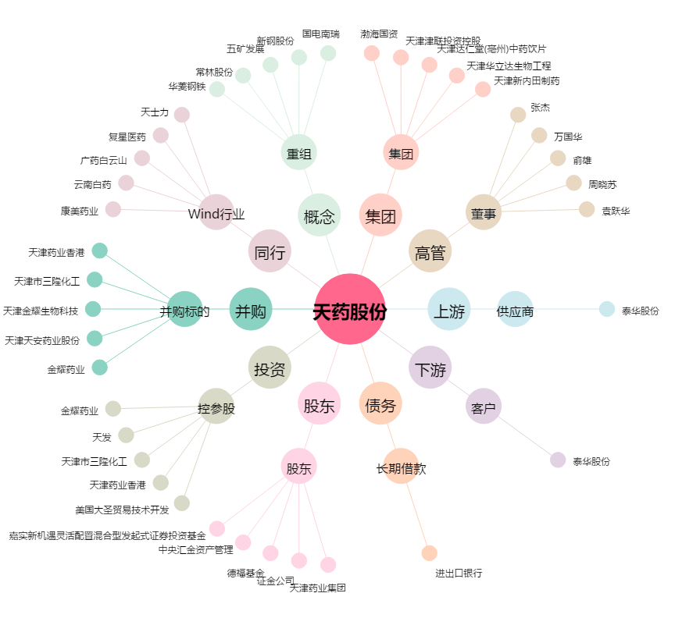
天药股份[600488.SH] - 关系概览图

